【様式第16号成】
 |  |  |  |  |  |  |  |  |  |  |  |  | 【様式第16号成（R4.12）】
特定求職者雇用開発助成金（成長分野等人材確保・育成コース）賃金引上げ計画書

 |  |  |  |  |  |  |  |  |  |  |  |  |  |  |  | 提出日 令和 年 月 日
標記について、次のとおり提出します。
①事業所情報 |  |  | 雇用保険 適用事業所番号
②対象労働者情報 |  |  | 氏名 |  |  |  |  | ③助成金支給番号 |  |  | 0002 | - |  |  | ‐
④賃金引上げ計画 |  |  | 計画期間 |  | 令和 年 月 日 ～ 令和 年 月 日
 |  |  | 雇入れ時（試用期間がある場合は、本採用直後）の毎月決まって支払われる賃金額（※１） |  |  |  |  |  |  |  |  |  |  |  |  | 円
 |  |  | 計画期間終了時の毎月決まって支払われる賃金の見込額（※１） |  |  |  |  |  |  |  |  |  |  |  |  | 円
 |  |  | 賃金上昇率（小数点第２位を四捨五入してください） |  |  |  |  |  |  |  |  |  |  | #DIV/0! |  | ％
⑤毎月決まって支払われる賃金の確認に関する同意 |  |  | 対象労働者の毎月決まって支払われる賃金額について以下の項目に該当する場合、チェックをしてください。 チェックがない場合、本助成金を支給することができません。

 |  |  |  | 雇入れ直後（※）の毎月決まって支払われる賃金額を、同一の職務の内容等で従事するその他の労働者(※２）と比較して、合理的な理由なく、引き下げを行っていません。 ※試用期間がある場合は、本採用直後
 |  |  |  | (対象労働者の雇用形態） 正社員、無期雇用(正社員以外）、有期雇用のいずれかに○をご記入ください。 |  |  |  |  | 正社員
 |  |  |  |  |  |  |  |  | 無期雇用（正社員以外）
 |  |  |  |  |  |  |  |  | 有期雇用
 |  |  |  | 計画期間終了後に、合理的理由なく、毎月決まって支払われる賃金額を引き下げるものではありません。
 |  |  |  | 毎月決まって支払われる賃金を引き上げた後、合理的理由なく、対象労働者を離職させるものではありません（対象労働者の都合による退職等を除く。）。
 |  |  |  | 毎月決まって支払われる賃金以外の賃金額を引き下げることを前提に、毎月決まって支払われる賃金額を引き上げるものではありません。
 |  |  |  | 助成金の審査に必要な書類等を整備し、管轄労働局長の求めに応じ書類等の提出に協力します。

※１ 就業規則などによってあらかじめ定められている支給条件、算定方法によって支給された現金給与額のことです。 「年間賞与」や「超過労働給与額（時間外手当など）」、「職務非関連の賃金（住宅手当、家族手当、通勤手当など）」は 除きます。 なお、時給、日給、月給いずれの記載でも差し支えありませんが、雇入れ時と計画期間終了時の賃金の支払い形態は 同一としてください。

※２ 職務の内容（業務の内容及び責任の程度）が同一であって、その職務の内容及び配置の変更の範囲が同一の範囲で変更されることが
見込まれる者のことをいいます。

記載に当たっては裏面の注意事項もご覧ください。
計画期間の変更等がある場合には、変更後の内容を記載した賃金引上げ計画書を、
最終の支給対象期の申請期限、人材開発支援助成金の支給決定日又は見直し前の計画期間の終了日のいずれか遅い日から
２か月以内までにご提出ください。

提出者 |  |  | 事業主 | 住所 |  |  |  | 代理人又は 事務代理者・提出代行者 |  | 住所
 |  |  |  | 電話番号 |  |  |  |  |  | 電話番号
 |  |  |  | 名称 |  |  |  |  |  | 名称
 |  |  |  | 氏名 |  |  |  |  |  | 氏名

※受理印
管轄労働局 （安定所） |  |  |  |  |  |  |  |  |  |  |  |  |  |  |  | （表面）
提出上の注意 |  |  |  |  |  |  |  |  |  |  |  |  |  | 【様式第16号成（R4.12）】

１ | この特定求職者雇用開発助成金（成長分野等人材確保・育成コース）賃金引上げ計画書（以下「賃金引上げ計画書」といいます。）は、第１期の支給申請書に添えて提出してください。 天災その他やむを得ない理由がある場合を除き、提出期限を徒過した計画書は受理できません。
２ | 賃金引上げ計画書の計画期間は、対象労働者の雇入れ日から起算して３年以内となります。
３ | 安定所又は労働局が、内容に関して不明な点があるときは、調査又は報告を求める場合がありますので、ご協力をお願いします。
４ | 偽りその他事実と異なる内容を記載し提出した場合は、特定求職者雇用開発助成金（成長分野等人材確保・育成コース）（以下「成長コース」という。）の支給を受けられない場合があります。
５ | 計画書の内容等に関してご不明な点は管轄の労働局又は安定所にお問い合わせください。
６ | 成長コースの支給を受けた場合、人材開発支援助成金（以下「人開金」という。）のうち賃金助成の支給を受けることができません。 成長コースの支給を希望する場合は、人開金の支給申請書に成長コースの申請をしている旨又は申請予定である旨を記載してください(下記「人材開発支援助成金を手続きする際の留意事項」参照）。当該記載を行わず人開金の賃金助成の支給を受けた場合、成長コースを受給することはできません。

※事務処理欄には記入しないでください。
事務処理欄 | 決 裁 欄
 | 局長 | 部長 |  | 課長 | 課長補佐 | 担当官 | 係長 | 担当

 | 所長 | 次長 |  | 統括 | 専門官 | 上席 | 職業指導官 | 担当

（人材開発支援助成金を手続きする際の留意事項）
 | 人開金の賃金助成ではなく、成長コースと人開金の経費助成の受給を希望する場合は、 人開金の「支給申請書」に次のとおり記載することが必要です ※ 人開金の賃金助成と成長コースのどちらが高額になるかは、下記早見表をご参照ください。

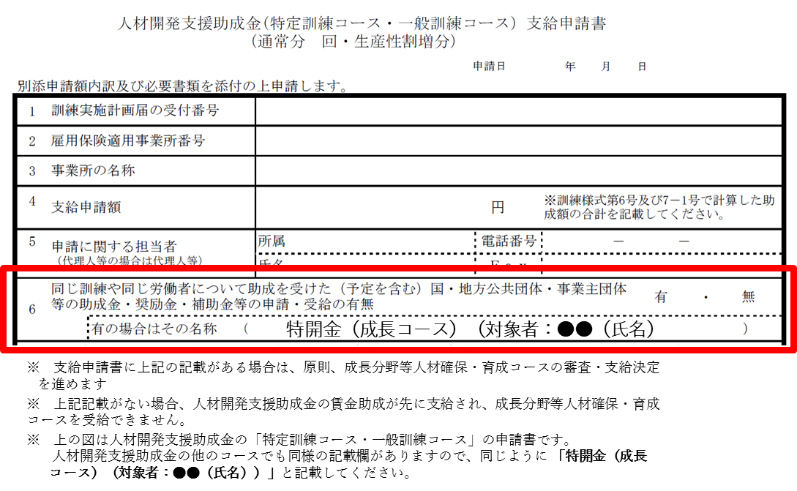

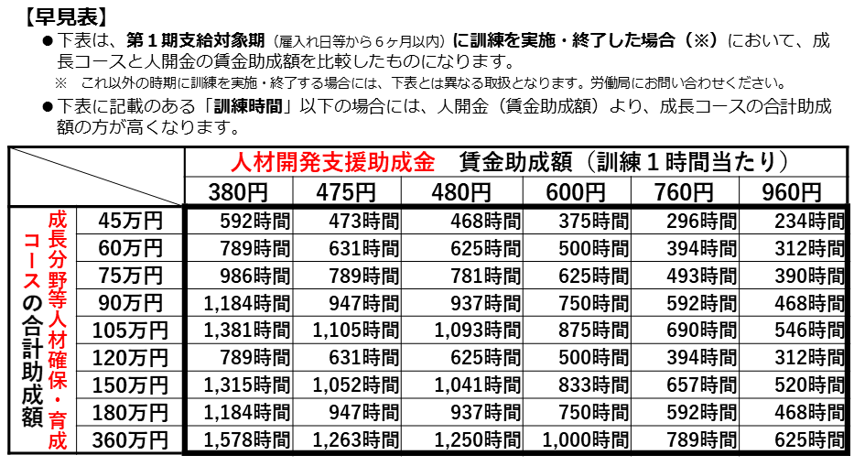

 |  |  |  |  |  |  |  |  |  |  |  |  |  |  |  | （裏面）

